Sheet1
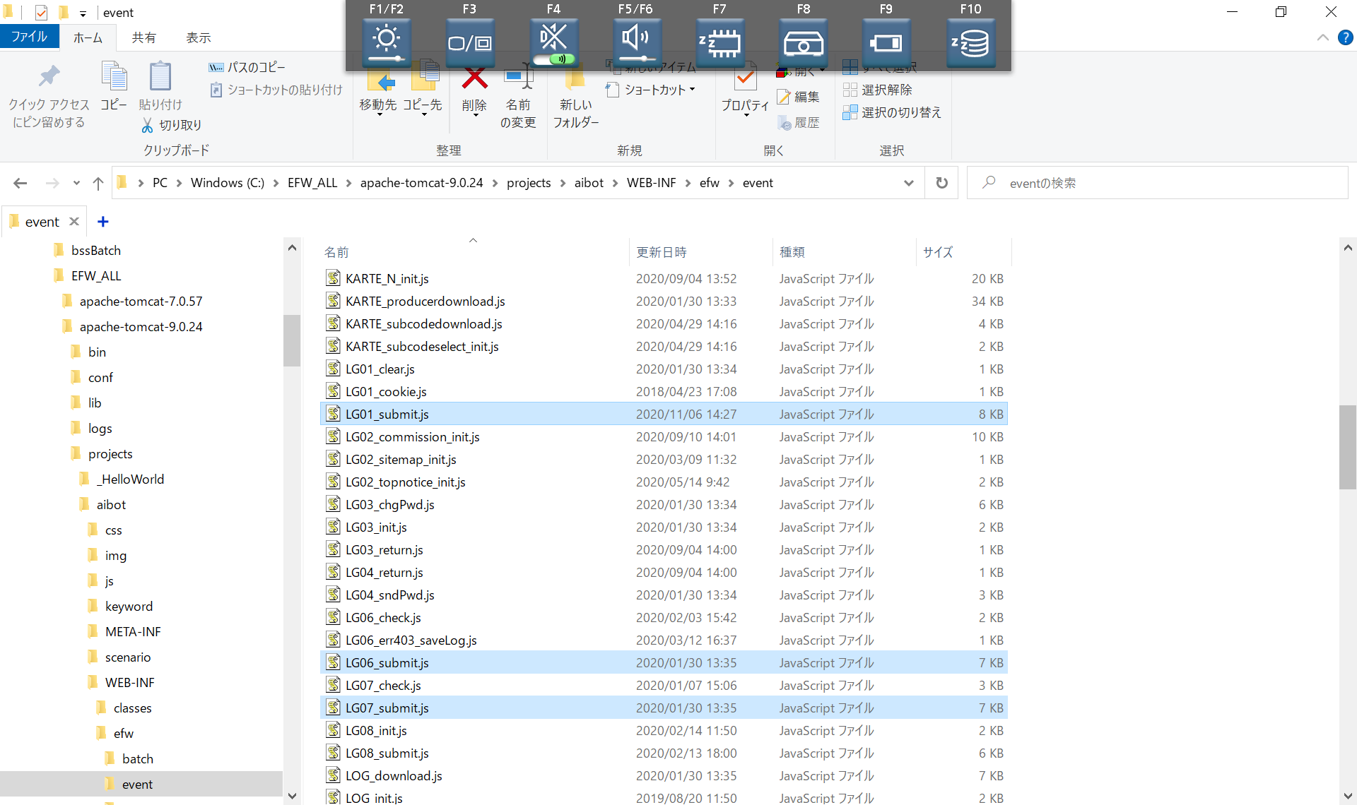
3月と５月のバックアップの比較
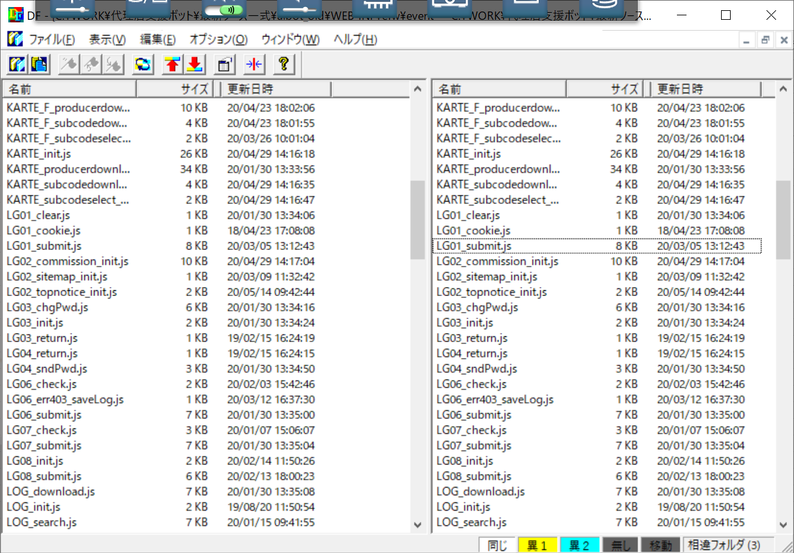

ローカルの最新ソース

